상품제안서
에코너 타워멀티탭 전선형 1.8m | 상품코드: S46257

 |  |  |  |  |  |  | 02-713-8555 | www.synergygift.co.kr
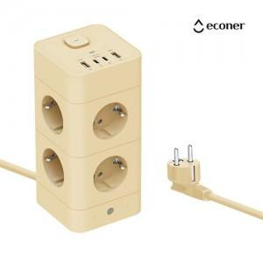 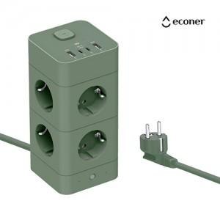 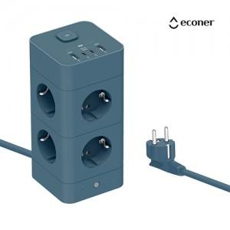

【상세/제작정보】 | 실용적이면서 감성 오브제의 타워형 멀티탭

【인쇄/포장옵션】 | 실크, 레이저, 풀칼라 / 포장지포장

【공급단가】 | 수량 | 10~ | 50~ | 100~ | 300~ | 500~
*VAT별도 | 얼루어블루 | 31,000원 | 28,200원 | 26,900원 | 25,500원 | 24,600원
 | 바닐라베이지 | 31,000원 | 28,200원 | 26,900원 | 25,500원 | 24,600원
 | 프로스트그린 | 31,000원 | 28,200원 | 26,900원 | 25,500원 | 24,600원

【상품 URL】 | https://www.synergygift.co.kr:443/src/goods_detail.php?gdno=46257

